내역서(표준단가)
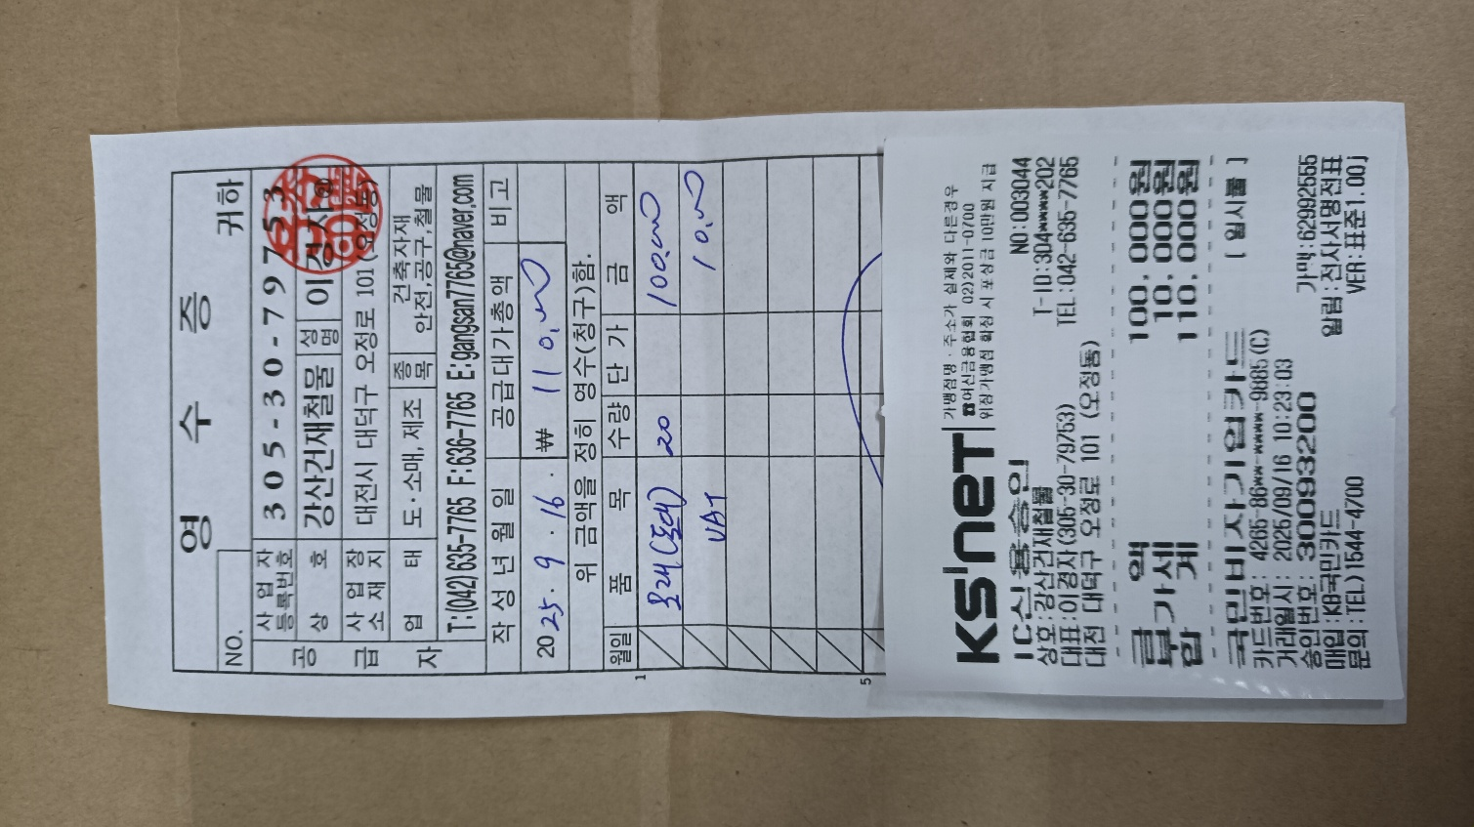
 |  |  |  |  |  | ▼낙찰율 |  | ▼낙찰율 |  | ▼낙찰율 |  | ▼낙찰율
 |  |  |  |  |  | 83.5% |  | 83.5% |  | 83.5% |  | 83.5%
 | 주요내역 |  | 단위 | 수량 | 재료비 |  | 노무비 |  | 기계경비 |  | 기타경비(부자재비) |  | 합계 | 노무비 할증 | 할증기준
합계 | 품목 | 규격 |  |  | 품셈/표단 | 금액 | 단가 | 금액 | 단가 | 금액 | 단가 | 금액
L003 | 보도블록 보수 | 시중노임단가, 특별인부 2인 (6일 작업) | 인 | 12 |  | - | 219,321 | 2,631,852 |  | - |  | - | 2,631,852
999999 | 시중가 | 모래 | 포 | 40 | 5,000 | 200,000 |  | - |  | - |  | - | 200,000
999999 | 시중가 | 레미탈 | 포 | 10 | 6,500 | 65,000 |  |  |  |  |  |  | 65,000
999999 | 시중가 | 벽돌 | 장 | 200 | 200 | 40,000 |  |  |  |  |  |  | 40,000
 |  |  |  |  |  | 305,000 |  | 2,631,852 |  | - |  | - | 2,936,852
 | 작업내용
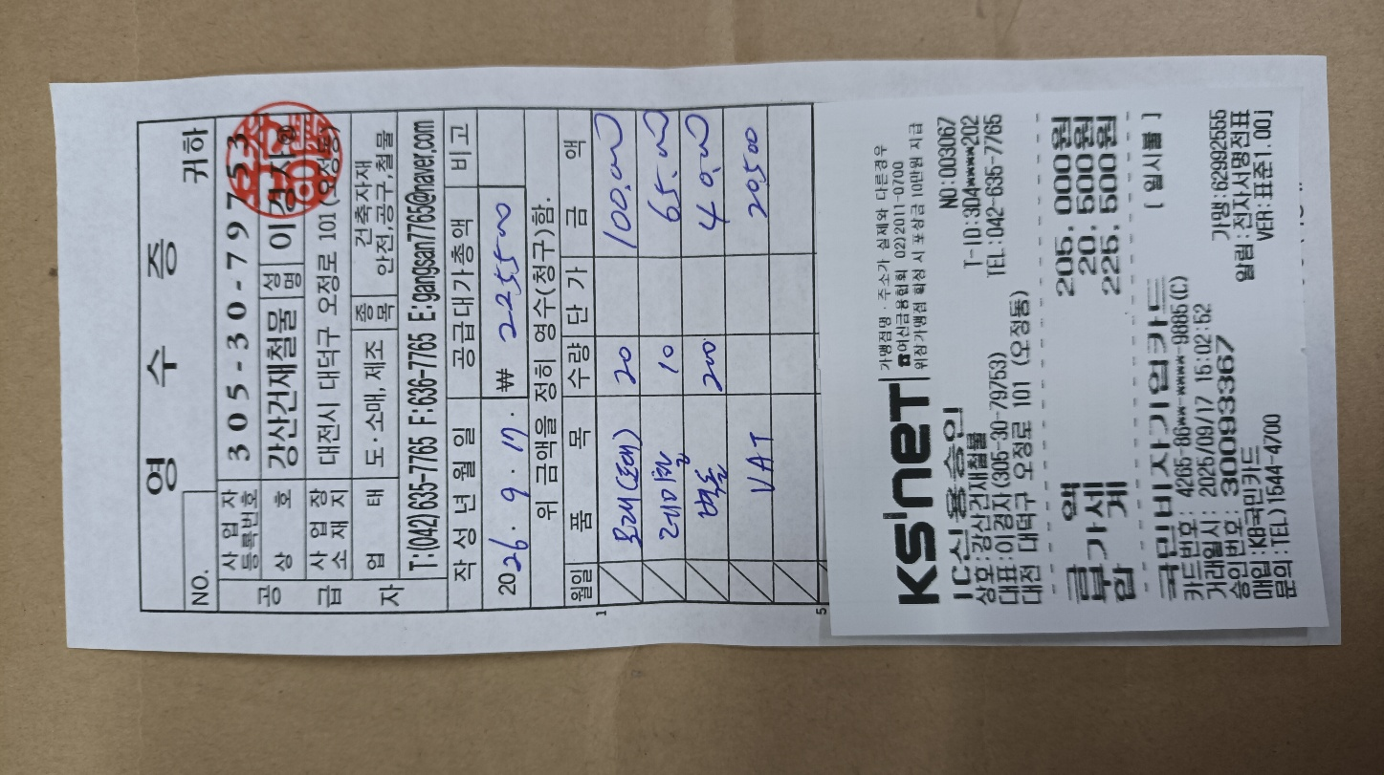
 | 1.시중가 : 작업 완료후 계산서 첨부 예정 (자재 추가 필요시도 동일)

